黑名单
1 | 大名城 | 600094 | 2016-10-13
 | 主营房地产开发 受到限售政策影响

2 | 江苏吴中 | 600200 | 2016-10-13
 | 主营业务模糊

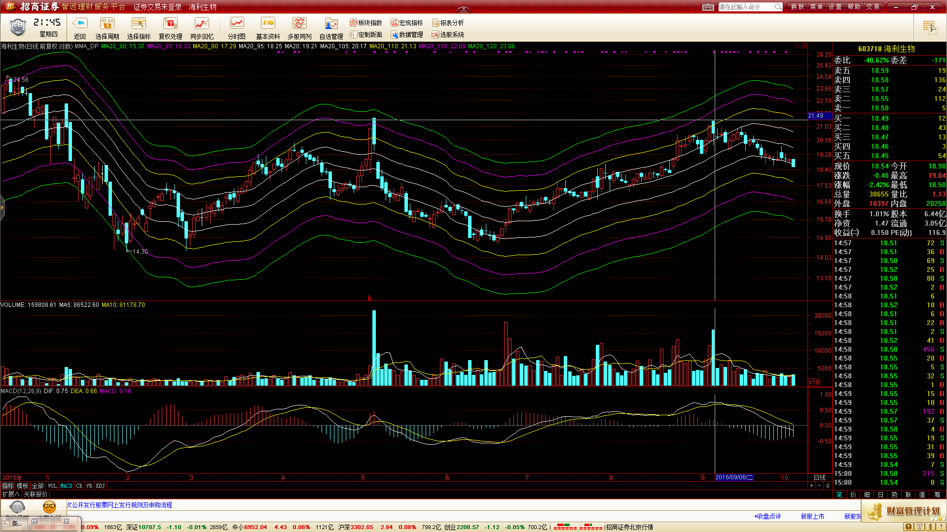
3 | 海利生物 | 603718 | 2016-10-13
 | 两次明显出货动作 现在据第二次出货时间太短

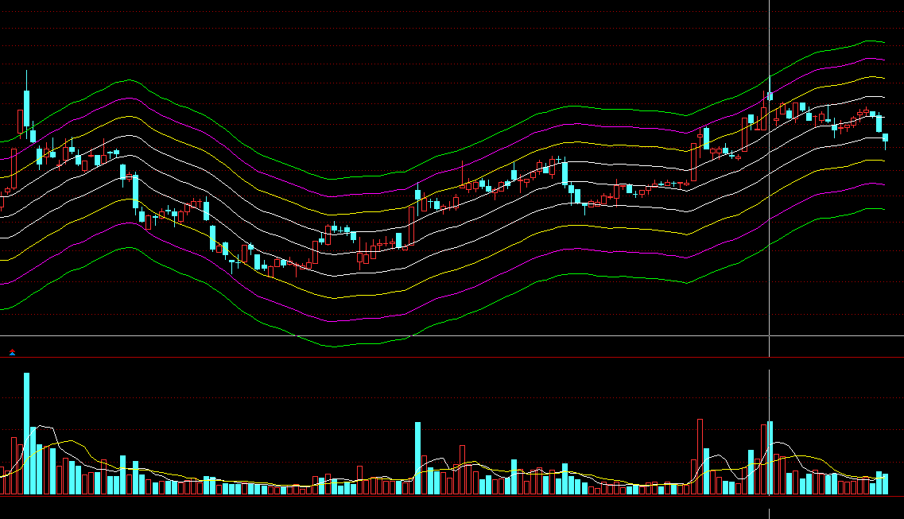
4 | 三元达 | 002417 | 2016-10-14
 | 最近几次明显的大成交量的交易日，判断是出货而不是买盘，因为一般都发生在阶段高点 曾用名 三元达->*ST元达

5 | 林洋能源 | 601222 | 2016-10-17
 | 光伏行业产能过剩 主力出逃 |  |  | 1 | 主营为光伏产业，产能落后

 |  |  |  | 2 | 几次大的成交量，判断为出货。且最左端日子刚好是大宗交易成交了3.7亿的日子。判断为主力出逃
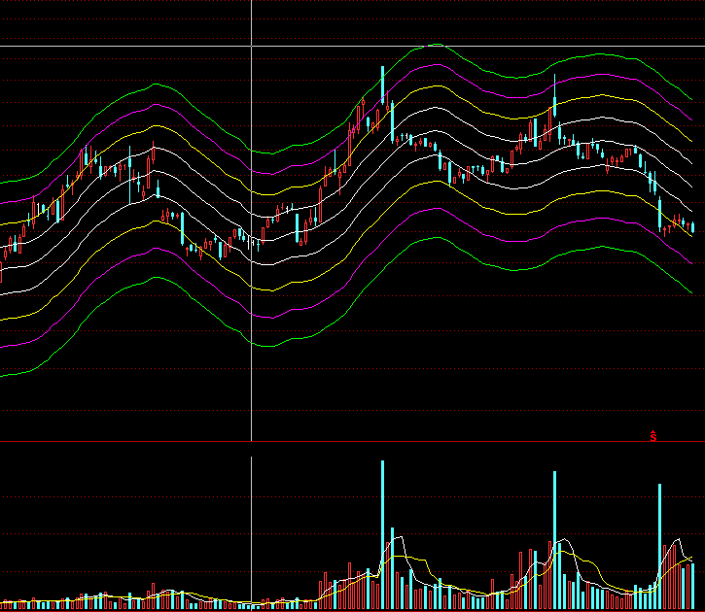

6 | 长春燃气 | 600333 | 2016-10-17
 | 夕阳行业 |  |  | 1 | 主营业务为天然气及设备安装，现在设备安装日趋饱和，利润占比逐年下降，主营为天然气业务
 |  |  |  | 2 | 属保守行业
 |  |  |  | 3 | 最高点处庄家有出货迹象

7 | 伟明环保 | 603568 | 2016-10-17
 | 发行时被爆炒 近期明显出货迹象

8 | 新洋丰 | 000902 | 2016-10-17
 | 中国服装->S中服->中国服装->*ST中服->中国服装->*ST中服->中国服装

9 | 富奥股份 | 000030 | 2016-10-17
 | 曾用名:莱英达A->ST英达A->ST盛润A->*ST盛润A->ST盛润A->*ST盛润A->S*ST盛润->SST盛润->ST盛润A->*ST盛润A

10 | 电科院 | 300215 | 2016-10-18 |  | 主力明天已在高位出货

11 | 恺英网络 | 002517 | 2016-10-19 | 1 | 前期涨多个连续涨停，被爆炒过

12 | 腾信股份 | 300392 | 2016-10-19 | 1 | P/B 》 10
 |  |  |  | 2 | 从16年4月，频繁大宗交易。10月13更是1.1亿的大宗交易，随即股价向下
 |  |  |  | 3 | 公司董事长行贿被抓，14日天量成交量

13 | 泰禾集团 | 000732 | 2016-10-22 | 1 | 房地产行业，受限购影响，暂不考虑

14 | 美丽生态 | 000010 | 2016-10-26 | 1 | 曾经经过爆炒
 |  |  |  | 2 | 几次明天的放量均出现在阶段高点，判断为出货
 |  |  |  | 3 | 据最近一次明显出货时间太短

15 | 三泰控股 | 002312 | 2016-10-26 | 1 | 股东人数从16年3月31到现在从5.72万变为10.9 万，不看好
 |  |  |  | 2 | 今年几十起几百万股，上千万股的大宗交易
 |  |  |  | 3 | 16年11月7日，解禁股，占流通股27.5%

16 | 中国卫星 | 600118 | 2016-10-27 | 1 | PB>9, 每股盈利为负
 |  |  |  | 2 | 主营为卫星制造，听起来很牛，但是毛利率只有15%的样子
 |  |  |  | 3 | 股东人数从15年3月到现在基本增长了一倍，刚好对应股价下跌的趋势

17 | 国电南瑞 | 600406 | 2016-10-31 | 1 | 曾用名： 国电南瑞->S南瑞
 |  |  |  | 2 | 12/30/2016 解禁2.23亿股，占总股本9.19%，流通股10.12%

18 | 中源协和 | 600645 | 2016-11-02 | 1 | 曾用名：望春花->*ST春花->S*ST春花->*ST春花->ST望春花->ST协和->ST中源
 |  |  |  | 2 | PE = 3000， PB=7

19 | 美亚光电 | 002690 | 2016-11-02 | 1 | Pe = 48， PB=7
 |  |  |  | 2 | 10月26， 用自有资金购买理财产品

20 | 温氏股份 | 300498 | 2016-11-02 | 1 | 10月31日发布公告，11月2日305894.35万股解禁，占公司总股本的70.3157%；
 |  |  |  | 2 | 11月2日当天大宗交易120万股左右

21 | 长春燃气 | 600333 | 2016-11-03 | 1 | 夕阳行业，设备初装趋于饱和，主要靠燃气销售，虽稳定，但没发展
 |  |  |  | 2 | 只有两只小基金为机构，可见没什么人看好

22 | 北部湾港 | 000582 | 2016-11-03 | 1 | 近期明显资金出货
 |  |  |  | 2 | 港口业务，最近行业低迷
 |  |  |  | 3 | 16年6月30 和12月24有大量解禁盘

23 | 黄山旅游 | 600054 | 2016-11-03 | 1 | 08月11日解禁了占流通股本22.83%的配售股份，然后成交量持续增大，显然是有机构在出货，而现在距离两次明显成交放大点还太近
 |  |  |  | 2 | 总解禁股数为4028万，通过最近的大宗交易，已卖出近2300万，即使在场内交易一部分，应该还有30% 左右，即1000多万股没有卖出
 |  |  |  | 3 | 11月1日刚大宗交易了400万股，套现6000多万，大宗交易价格15.59

24 | 网宿科技 | 300017 | 2016-11-03 | 1 | 亮丽3季报，伴随天量成交和股价下跌，没兴趣分析它了

25 | 驰宏锌锗 | 600497 | 2016-11-03 | 1 | 17年3月 和 5月有高比例解禁股，成本在4.45 左右（9.41/2 - 0.1- 0.15）
 |  |  |  | 2 | 前几次大成交量，判断为出货。从现在至上次出货，无论从交易日还是跌幅上都还不够
 |  |  |  | 3 | 有色板块，行业低迷

26 | 华录百纳 | 300291 | 2016-11-03 | 1 | 16年11月7日，2000万股解禁，且全是个人持股，减持是一定的

